상품제안서
코랄 에코 기프트세트 9호 | 상품코드: F23214

 |  |  |  |  |  |  | 02-412-0044 | www.easy1.co.kr
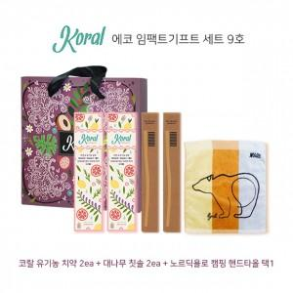

【상세/제작정보】

【인쇄/포장옵션】 | 레이저 / 기본 코랄 박스

【공급단가】 | 수량 | 50~ | 100~ | 500~ | 1,000~ | 2,000~
*VAT별도 | 단가 | 41,780원 | 40,230원 | 38,680원 | 37,140원 | 36,210원

【상품 URL】 | https://dev.easy1.co.kr:443/src/goods_detail.php?gdno=23214

